Karte
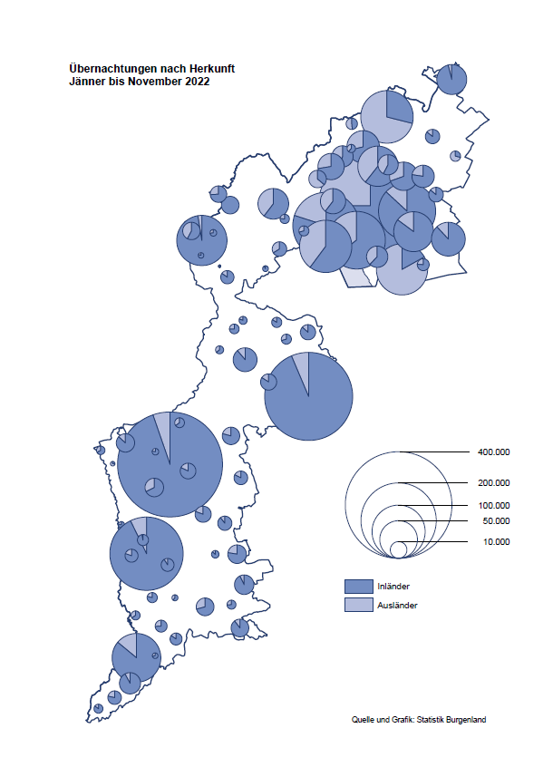

Bgld
Ankünfte nach Unterkunftsart |  |  |  |  |  |  |  | Übernachtungen nach Unterkunftsart |  |  |  |  |  |  |  | Daten für Grafik 2:
November 2022 |  |  |  |  |  |  |  | November 2022 |  |  |  |  |  |  |  |  | Monat | 2022 | 2021 | Ø 2011-2021 | 2021 | 2020 | 2019 | 2018 | 2017 | 2016 | 2015 | 2014 | 2013 | 2012 | 2011

Unterkunftsart | Ankünfte |  |  |  |  |  |  | Unterkunftsart | Übernachtungen |  |  |  |  |  |  |  |  | 2,801,217 | 2,510,061 | 2,883,826 | 2,510,061 | 2,287,961 | 3,144,232 | 3,050,564 | 3,092,657 | 3,084,025 | 2,914,691 | 2,912,637 | 2,853,243 | 2,938,655 | 2,933,357
 | Inländer |  | Ausländer |  | insgesamt |  |  |  | Inländer |  | Ausländer |  | insgesamt
 | 2021 | 2022 | 2021 | 2022 | 2021 | 2022 | % |  | 2021 | 2022 | 2021 | 2022 | 2021 | 2022 | % | Jänner | 1 | 115,620 | 29,476 | 128,877 | 29,476 | 145,353 | 142,561 | 145,246 | 145,386 | 144,674 | 134,038 | 133,981 | 132,179 | 136,230 | 128,519
 |  |  |  |  |  |  |  |  |  |  |  |  |  |  |  | Feber | 2 | 121,086 | 34,472 | 130,386 | 34,472 | 151,431 | 140,588 | 142,295 | 142,728 | 145,581 | 135,782 | 142,631 | 131,305 | 135,387 | 132,050
Burgenland | 35,395 | 54,663 | 5,518 | 10,840 | 40,913 | 65,503 | 60.1% | Burgenland | 109,642 | 140,833 | 16,508 | 23,297 | 126,150 | 164,130 | 30.1% | März | 3 | 138,364 | 45,792 | 138,154 | 45,792 | 64,358 | 163,253 | 168,732 | 155,317 | 173,021 | 148,988 | 147,200 | 164,265 | 148,907 | 139,865
Gewerbl. Beherbergungsbetrieb | 29,534 | 47,507 | 4,390 | 9,247 | 33,924 | 56,754 | 67.3% | Gewerbl. Beherbergungsbetrieb | 69,085 | 98,447 | 12,273 | 17,692 | 81,358 | 116,139 | 42.8% | April | 4 | 227,240 | 50,285 | 180,435 | 50,285 | 5,072 | 244,826 | 224,025 | 232,034 | 202,440 | 201,029 | 212,756 | 185,187 | 215,698 | 211,430
5/4-Stern | 20,395 | 36,407 | 1,954 | 4,869 | 22,349 | 41,276 | 84.7% | 5/4-Stern | 49,906 | 78,687 | 6,462 | 9,797 | 56,368 | 88,484 | 57.0% | Mai | 5 | 290,079 | 158,476 | 255,706 | 158,476 | 46,179 | 283,418 | 306,488 | 278,950 | 328,809 | 292,559 | 285,056 | 297,188 | 278,023 | 257,616
3-Stern | 7,666 | 9,422 | 1,343 | 1,895 | 9,009 | 11,317 | 25.6% | 3-Stern | 15,880 | 16,891 | 3,292 | 3,906 | 19,172 | 20,797 | 8.5% | Juni | 6 | 341,645 | 333,648 | 310,539 | 333,648 | 233,437 | 353,757 | 312,160 | 347,452 | 298,750 | 304,686 | 319,646 | 276,693 | 292,628 | 343,074
2/1-Stern | 1,473 | 1,678 | 1,093 | 2,483 | 2,566 | 4,161 | 62.2% | 2/1-Stern | 3,299 | 2,869 | 2,519 | 3,989 | 5,818 | 6,858 | 17.9% | Juli | 7 | 407,558 | 472,159 | 428,075 | 472,159 | 447,640 | 430,134 | 431,967 | 436,808 | 437,717 | 417,086 | 403,168 | 408,674 | 409,575 | 413,893
Privatquartier nicht auf Bauernhof | 1,495 | 1,423 | 326 | 381 | 1,821 | 1,804 | -0.9% | Privatquartier nicht auf Bauernhof | 3,137 | 2,699 | 1,044 | 1,107 | 4,181 | 3,806 | -9.0% | Aug | 8 | 470,298 | 557,336 | 510,964 | 557,336 | 546,671 | 513,292 | 486,508 | 503,565 | 510,434 | 483,048 | 494,104 | 488,499 | 519,743 | 517,405
Privatquartier auf Bauernhof | 764 | 738 | 132 | 135 | 896 | 873 | -2.6% | Privatquartier auf Bauernhof | 1,563 | 1,236 | 296 | 286 | 1,859 | 1,522 | -18.1% | Sept | 9 | 294,755 | 360,851 | 301,237 | 360,851 | 369,853 | 301,838 | 294,404 | 306,558 | 299,008 | 282,739 | 260,716 | 264,879 | 291,135 | 281,631
Campingplatz | 181 | 414 | 66 | 127 | 247 | 541 | 119.0% | Campingplatz | 550 | 930 | 247 | 290 | 797 | 1,220 | 53.1% | Okt | 10 | 230,442 | 257,755 | 216,114 | 257,755 | 203,553 | 225,667 | 217,367 | 218,450 | 217,470 | 203,272 | 206,019 | 203,858 | 211,959 | 211,883
Kurheim der Sozialvers.träger | 364 | 521 | 0 | 2 | 364 | 523 | 43.7% | Kurheim der Sozialvers.träger | 9,839 | 10,472 | 0 | 31 | 9,839 | 10,503 | 6.7% | Nov | 11 | 164,130 | 126,150 | 161,562 | 126,150 | 46,036 | 193,867 | 183,958 | 181,241 | 179,370 | 171,475 | 171,477 | 179,421 | 179,009 | 165,174
Private und öffentliche Kurheime | 1,260 | 1,392 | 13 | 17 | 1,273 | 1,409 | 10.7% | Private und öffentliche Kurheime | 21,531 | 21,867 | 163 | 246 | 21,694 | 22,113 | 1.9% | Dez | 12 |  | 83,661 | 121,777 | 83,661 | 28,378 | 151,031 | 137,414 | 144,168 | 146,751 | 139,989 | 135,883 | 121,095 | 120,361 | 130,817
Jugendherberge | 194 | 184 | 1 | 0 | 195 | 184 | -5.6% | Jugendherberge | 208 | 215 | 3 | 0 | 211 | 215 | 1.9%
Ferienwohnung, Ferienhaus | 1,485 | 2,313 | 545 | 879 | 2,030 | 3,192 | 57.2% | Ferienwohnung, Ferienhaus | 3,482 | 4,579 | 2,294 | 3,392 | 5,776 | 7,971 | 38.0% | Überschrift1: | Übernachtungen im Burgenland 2015
Sonstige Unterkunft | 118 | 171 | 45 | 52 | 163 | 223 | 36.8% | Sonstige Unterkunft | 247 | 388 | 188 | 253 | 435 | 641 | 47.4% | Überschrift2: | im Vergleich zu 2015 und Ø 2005-2015

Übernachtungen im November nach Unterkunftsarten
Übernachtungen nach Monaten
 | Ø 2011-2021 | 2021 | 2022
Jänner | 128,877 | 29,476 | 115,620
Feber | 130,386 | 34,472 | 121,086
März | 138,154 | 45,792 | 138,364
April | 180,435 | 50,285 | 227,240
Mai | 255,706 | 158,476 | 290,079
Juni | 310,539 | 333,648 | 341,645
Juli | 428,075 | 472,159 | 407,558
Aug | 510,964 | 557,336 | 470,298
Sept | 301,237 | 360,851 | 294,755
Okt | 216,114 | 257,755 | 230,442
Nov | 161,562 | 126,150 | 164,130
Dez | 121,777 | 83,661
 |  |  |  |  |  |  |  |  |  |  |  |  |  |  |  | Daten für Grafik 1:
 |  |  |  |  |  |  |  |  |  |  |  |  |  |  |  |  | 2022 | 2021
 |  |  |  |  |  |  |  |  |  |  |  |  |  |  |  | 5/4-Stern | 88,484 | 56,368
 |  |  |  |  |  |  |  |  |  |  |  |  |  |  |  | 3-Stern | 20,797 | 19,172
 |  |  |  |  |  |  |  |  |  |  |  |  |  |  |  | 2/1-Stern | 6,858 | 5,818
 |  |  |  |  |  |  |  |  |  |  |  |  |  |  |  | Privatquartier | 5,328 | 6,040
 |  |  |  |  |  |  |  |  |  |  |  |  |  |  |  | Campingplatz | 1,220 | 797
 |  |  |  |  |  |  |  |  |  |  |  |  |  |  |  | Kurheim, Erhol. | 32,616 | 31,533
 |  |  |  |  |  |  |  |  |  |  |  |  |  |  |  | Sonst. Unterk. | 8,827 | 6,422

 |  |  |  |  |  |  |  |  |  |  |  |  |  |  |  | Kontrolle | 164,130 | 126,150

Gemeinde20
Die 20 Gemeinden mit den meisten Übernachtungen
November 2022

Gemeinde | Ankünfte |  |  | Übernachtungen
 | 2021 | 2022 | % | 2021 | 2022 | %

Bad Tatzmannsdorf | 5,806 | 9,243 | 59.2% | 30,667 | 38,629 | 26.0%
Stegersbach | 4,875 | 8,026 | 64.6% | 12,533 | 19,054 | 52.0%
Lutzmannsburg | 5,096 | 8,771 | 72.1% | 11,741 | 18,398 | 56.7%
Parndorf | 2,631 | 6,719 | 155.4% | 4,932 | 10,184 | 106.5%
Frauenkirchen | 3,286 | 5,584 | 69.9% | 6,096 | 9,694 | 59.0%
Bad Sauerbrunn | 573 | 729 | 27.2% | 8,145 | 8,309 | 2.0%
Rust | 1,452 | 2,376 | 63.6% | 4,780 | 6,583 | 37.7%
Illmitz | 2,065 | 2,359 | 14.2% | 4,537 | 4,924 | 8.5%
Andau | 263 | 2,947 |  | 350 | 4,164
Jennersdorf | 1,491 | 2,032 | 36.3% | 3,333 | 3,933 | 18.0%
Sankt Andrä am Zicksee | 280 | 272 | -2.9% | 3,904 | 3,635 | -6.9%
Podersdorf am See | 1,345 | 1,814 | 34.9% | 2,638 | 3,614 | 37.0%
Neusiedl am See | 1,179 | 1,776 | 50.6% | 2,622 | 3,258 | 24.3%
Kittsee | 164 | 145 | -11.6% | 2,943 | 2,996 | 1.8%
Gols | 472 | 728 | 54.2% | 1,337 | 2,148 | 60.7%
Jois | 693 | 878 | 26.7% | 1,376 | 2,115 | 53.7%
Eisenstadt | 744 | 958 | 28.8% | 1,808 | 1,880 | 4.0%
Mönchhof | 246 | 225 | -8.5% | 1,536 | 1,292 | -15.9%
Oberwart | 478 | 587 | 22.8% | 1,020 | 1,097 | 7.5%
Neudörfl | 227 | 371 | 63.4% | 606 | 1,089 | 79.7%

Die 10 Gemeinden mit den meisten Übernachtungen im November
 | 1 | 1
Die 10 Gemeinden mit den meisten Übernachtungen im November
 | 2022 | 2021
Bad Tatzmannsdorf | 38629 | 30667
Stegersbach | 19054 | 12533
Lutzmannsburg | 18398 | 11741
Parndorf | 10184 | 4932
Frauenkirchen | 9694 | 6096
Bad Sauerbrunn | 8309 | 8145
Rust | 6583 | 4780
Illmitz | 4924 | 4537
Andau | 4164 | 350
Jennersdorf | 3933 | 3333
restliche Gemeinden | 40258 | 39036

